G.13-2567
ภาพถ่ายและรูปตัดขวางลำน้ำสถานีสำรวจอุทกวิทยาน้ำฝาง (G.13)
สะพานบ้านแม่ข่า ต.แม่ข่า อ.ฝาง จ.เชียงใหม่ ปี 2567
 |  |  |  |  |  |  |  |  |  |  |  | 2566 |  |  | 2567
 |  |  |  |  |  |  |  |  |  |  |  | สำรวจเมื่อ 9 มี.ค.2566 |  |  | สำรวจเมื่อ 10 ม.ค.2567
 |  |  |  |  |  |  |  |  |  |  |  | ระยะ | ระดับ | ผิวน้ำ | ระยะ | ระดับ | ผิวน้ำ
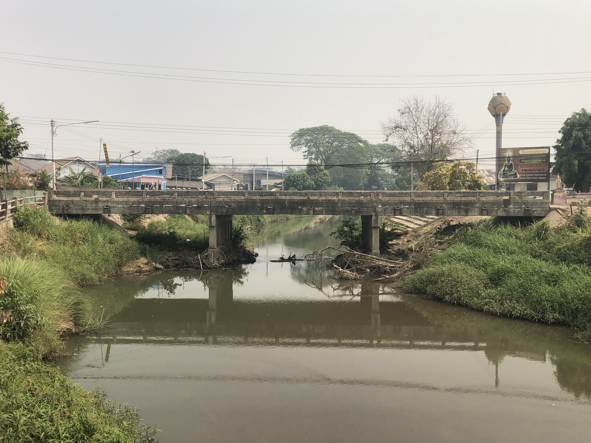
 |  |  |  |  |  |  |  |  |  |  |  | -50 | 485.078 | 482.060 | -50 | 484.978 | 482.620
 |  |  |  |  |  |  |  |  |  |  |  | -40 | 485.058 | 482.060 | -40 | 484.968 | 482.620
 |  |  |  |  |  |  |  |  |  |  |  | -30 | 485.018 | 482.060 | -30 | 484.979 | 482.620
 |  |  |  |  |  |  |  |  |  |  |  | -20 | 485.008 | 482.060 | -20 | 485.149 | 482.620
 |  |  |  |  |  |  |  |  |  |  |  | -10 | 485.338 | 482.060 | -10 | 485.489 | 482.620
 |  |  |  |  |  |  |  |  |  |  |  | 0 | 485.960 | 482.060 | 0 | 485.940 | 482.620
 |  |  |  |  |  |  |  |  |  |  |  | 0 | 484.898 | 482.060 | 0 | 485.019 | 482.620
 |  |  |  |  |  |  |  |  |  |  |  | 2 | 484.027 | 482.060 | 2 | 484.089 | 482.620
 |  |  |  |  |  |  |  |  |  |  |  | 4 | 483.273 | 482.060 | 4 | 483.244 | 482.620
 |  |  |  |  |  |  |  |  |  |  |  | 6 | 483.018 | 482.060 | 6 | 483.170 | 482.620
 |  |  |  |  |  |  |  |  |  |  |  | 8 | 482.627 | 482.060 | 8 | 482.650 | 482.620
 |  |  |  |  |  |  |  |  |  |  |  | 10 | 482.618 | 482.060 | 10 | 482.620 | 482.620
 |  |  |  |  |  |  |  |  |  |  |  | 12 | 482.060 | 482.060 | 12 | 482.090 | 482.620
 |  |  |  |  |  |  |  |  |  |  |  | 14 | 480.500 | 482.060 | 14 | 482.040 | 482.620
รูปตัดขวางลำน้ำน้ำฝางที่แนวสำรวจปริมาณน้ำ
 |  |  |  |  |  |  |  |  |  |  |  | 16 | 480.870 | 482.060 | 16 | 481.620 | 482.620
 |  |  |  |  |  |  |  |  |  |  |  | 18 | 481.090 | 482.060 | 18 | 481.930 | 482.620
 |  |  |  |  |  |  |  |  |  |  |  | 20 | 482.557 | 482.060 | 20 | 482.736 | 482.620
 |  |  |  |  |  |  |  |  |  |  |  | 22 | 482.564 | 482.060 | 22 | 482.290 | 482.620
 |  |  |  |  |  |  |  |  |  |  |  | 24 | 482.660 | 482.060 | 24 | 481.940 | 482.620
 |  |  |  |  |  |  |  |  |  |  |  | 26 | 482.247 | 482.060 | 26 | 482.300 | 482.620
 |  |  |  |  |  |  |  |  |  |  |  | 28 | 484.019 | 482.060 | 28 | 483.330 | 482.620
 |  |  |  |  |  |  |  |  |  |  |  | 30 | 483.899 | 482.060 | 30 | 484.918 | 482.620
 |  |  |  |  |  |  |  |  |  |  |  | 32 | 485.398 | 482.060 | 32 | 485.548 | 482.620
 |  |  |  |  |  |  |  |  |  |  |  | 32 | 486.000 | 482.060 | 32 | 485.982 | 482.620
 |  |  |  |  |  |  |  |  |  |  |  | 40 | 485.442 | 482.060 | 42 | 485.582 | 482.620
 |  |  |  |  |  |  |  |  |  |  |  | 50 | 485.196 | 482.060 | 52 | 485.336 | 482.620
 |  |  |  |  |  |  |  |  |  |  |  | 60 | 485.217 | 482.060 | 62 | 485.247 | 482.620
 |  |  |  |  |  |  |  |  |  |  |  | 70 | 485.218 | 482.060 | 72 | 485.257 | 482.620
 |  |  |  |  |  |  |  |  |  |  |  | 80 | 485.216 | 482.060 | 82 | 485.254 | 482.620
 |  |  |  |  |  |  |  |  |  |  |  | หัวแผ่น 2 ม. | 483.270 | 482.060

ระยะ | -50 | -40 | -30 | -20 | -10 | 0 | 0 | 2 | 4 | 6 | 8
ระดับ | 484.978 | 484.968 | 484.979 | 485.149 | 485.489 | 485.940 | 485.019 | 484.089 | 483.244 | 483.170 | 482.650
ระยะ | 10 | 12 | 14 | 16 | 18 | 20 | 22 | 24 | 26 | 28 | 30
ระดับ | 482.620 | 482.090 | 482.040 | 481.620 | 481.930 | 482.736 | 482.290 | 481.940 | 482.300 | 483.330 | 484.918
ระยะ | 32 | 32 | 42 | 52 | 62 | 72 | 82
ระดับ | 485.548 | 485.982 | 485.582 | 485.336 | 485.247 | 485.257 | 485.254
ระยะ
ระดับ
ระยะ
ระดับ
ระยะ
ระดับ

 | BM. | 484.908 | ม.(ร.ท.ก.) |  | ตลิ่งฝั่งซ้าย | 485.940 | ม.(ร.ท.ก.) |  | ตลิ่งฝั่งขวา | 485.982 | ม.(ร.ท.ก.)
 | ท้องน้ำ | 481.620 | ม.(ร.ท.ก.) |  | ศูนย์เสา | 481.270 | ม.(ร.ท.ก.) |  | สำรวจเมื่อ 10 ม.ค.2567

 |  |  |  |  |  |  |  |  | ผู้สำรวจ นายกฤษดา ถาปัน

 |  |  |  | ตรวจสอบหมุดหลักฐานแล้ว

 |  |  |  |  | เปลี่ยนรูปแล้ว

